Лист1
Поле | 1 | 2 | 3 | 4 | 5 | 6 | 7 | 8 | 9 | 10
Заголовок | Пользователь может вводить в поле "Имя" не только буквы, но и цифры и различные символы | При пролистывании анкет, не прогружаются картинки | не соответсвие оформления страницы регистраци ( а именно поля для заполнения данных и кнопка "Продолжить") с ТЗ | Масштаб анкет не тот, немного не соответсвие с ТЗ | Не соответствует формат кнопок(без заркугления) | При нажатии на кнопку продолжить на странице регистрации, выходит ошибка. | Не работает кнопка "Записатья" | Не прогружаются события(вообще никакие) | Не прогружаются события во вкладке "Мои события" | Не сохраняется событие
Шаги воспроизведения | Достаточно ввести цифры | Перейти на страницу анкет и пролистать | Посмотреть ТЗ | Посмотреть ТЗ и страницу анкет | Посмотреть ТЗ и страницу регситрации | Нажать на кнопку "Продолжить" | Нажать на кнопку "Записаться" | При нажатии на кнопку "Отклонить" появляется одно события с подписью о том, что нет доступных событий, а остыльных событий нет | При нажатии на кнопку "Мои события" появляется ошибка | При создании своего события, после заполнения всех полей, не сохраянется событие
Фактический результат | Пользователь переходит на страницу просмотра анкет | Не прогружаются картинки, т.е остается одна и так же картинка при переходе на другую анкету | Визуальный баг (не влияет на выполнение функций приложения) | Визуальный баг (не влияет на выполнение функций приложения) | Визуальный баг (не влияет на выполнение функций приложения) | Пользователь не может успешно зарегистрироваться и перейти на следующую страницу приложения | Пользователь не может записаться на данное событие, что нарушает работу приложения | Пользователь не может просмотреть все события и записаться на них | Пользователь не может посмотреть события, на которые он подписался | Пользователь не может добавить свое собственное событие
Ожидаемый результат | Окно с надписью "Введите корректные данные" | Разные картинки при переходе на другую анкету (при нажатии на кнопку "Отклонить") | Правильное оформление по ТЗ( уменьшить кнопки для введения данных и кнопку "Продолжить") | Правильное оформление по ТЗ( уменьшить масштаб анкет) | Правильное оформление по ТЗ( закруглить кнопки) | Исправить данную ошибку, связанную с базой данных | Кнопка должна работать | Должны прогружаться все события | Должно прогрузиться событие, на которое подписался пользователь | Должно сохраняться событие
Вложения | 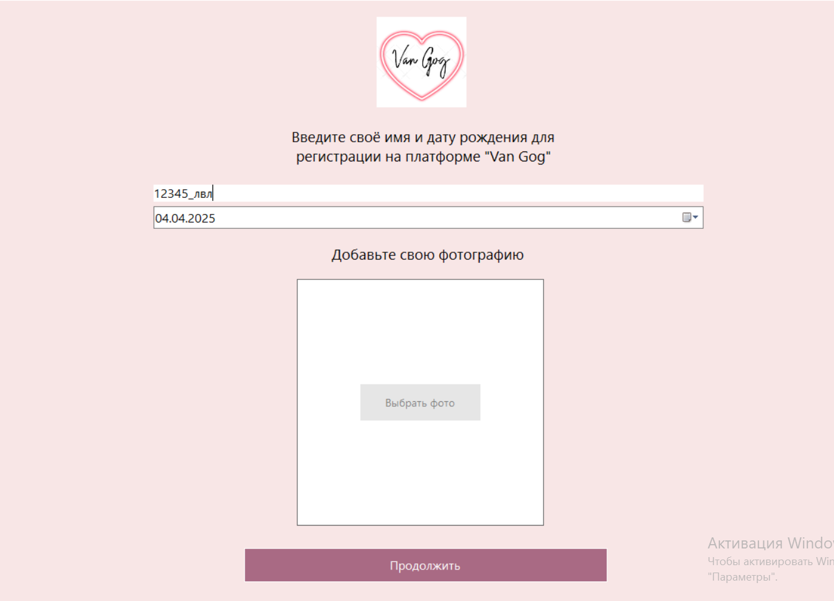 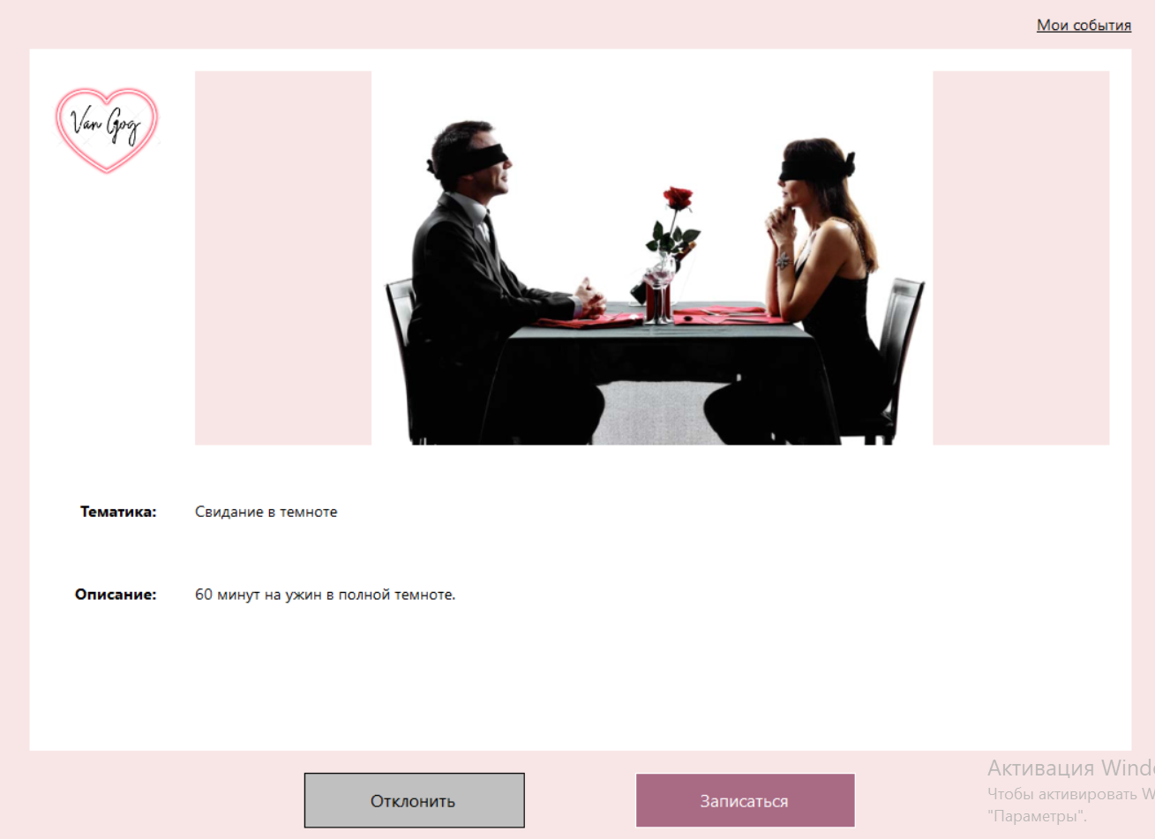 | 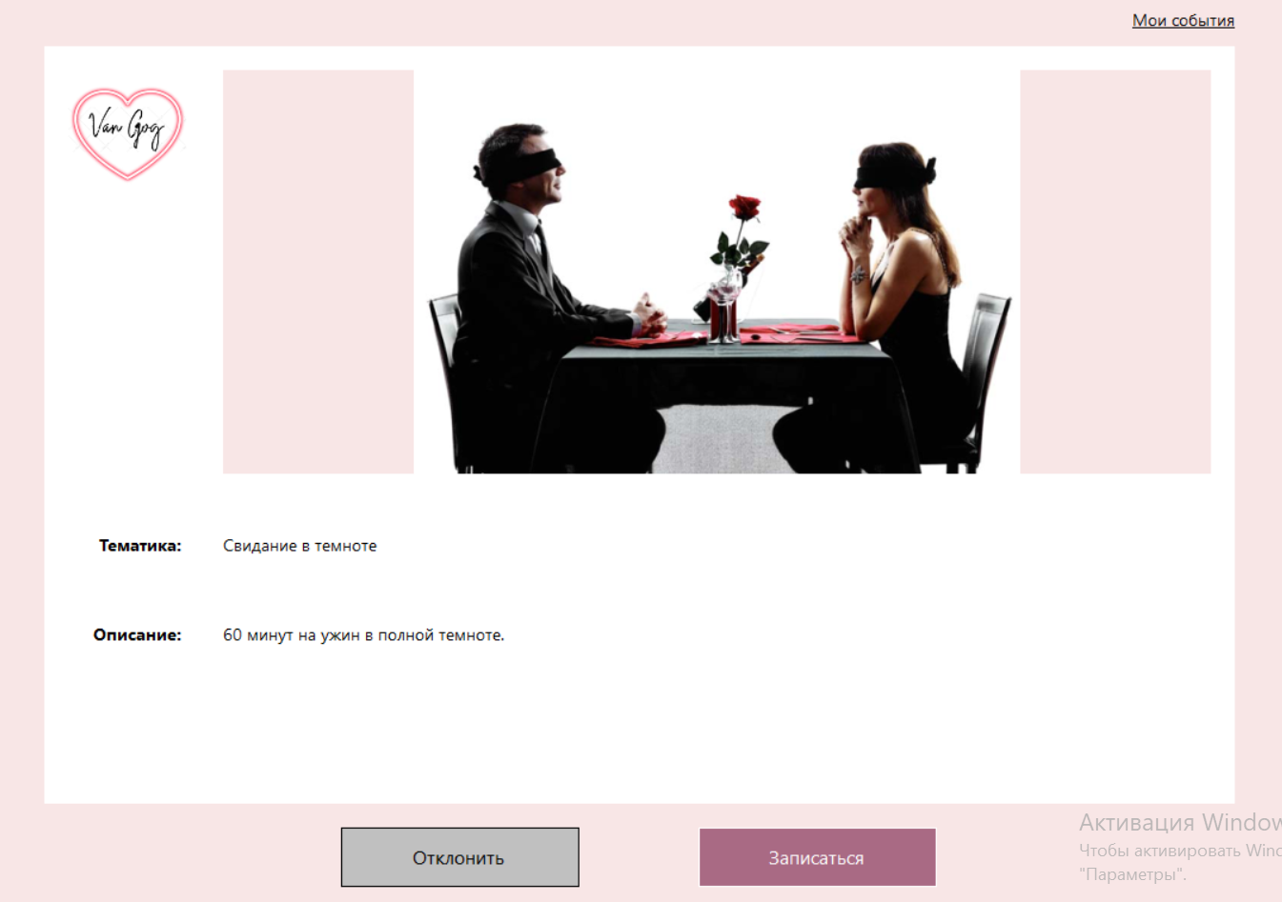 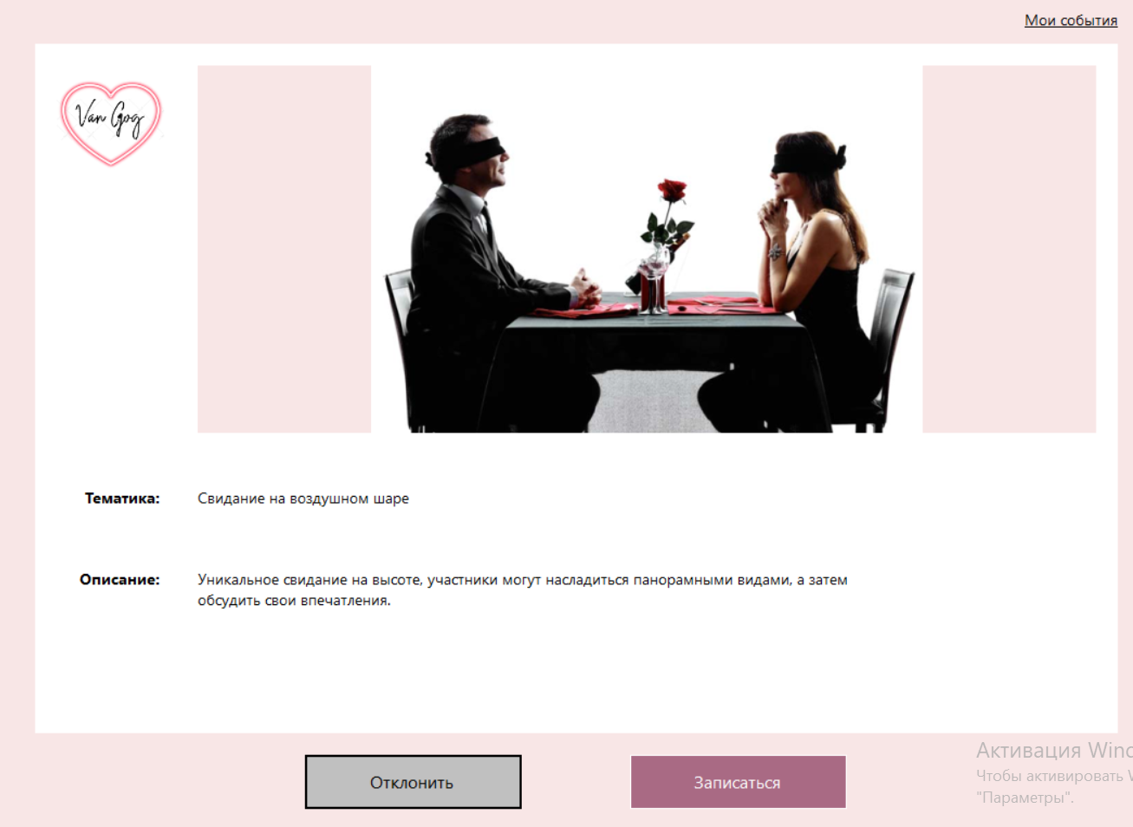 | 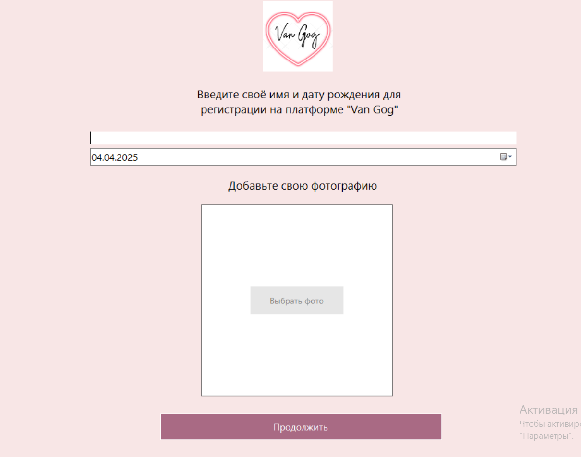 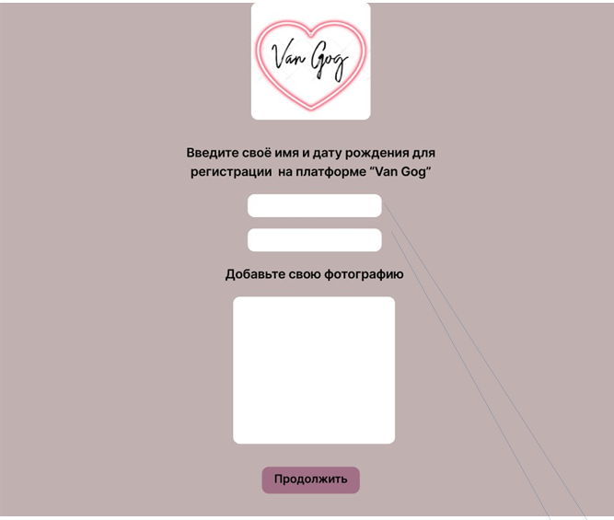 | 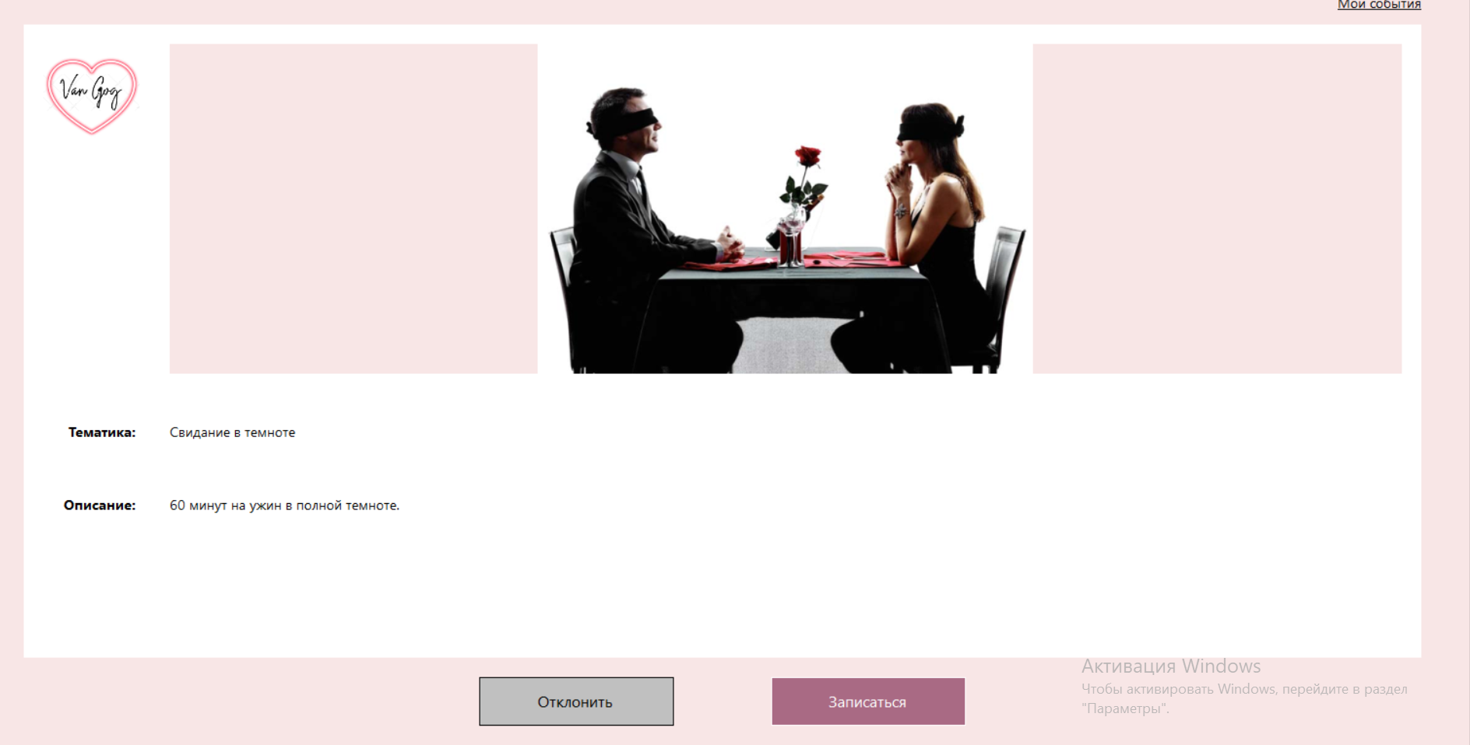 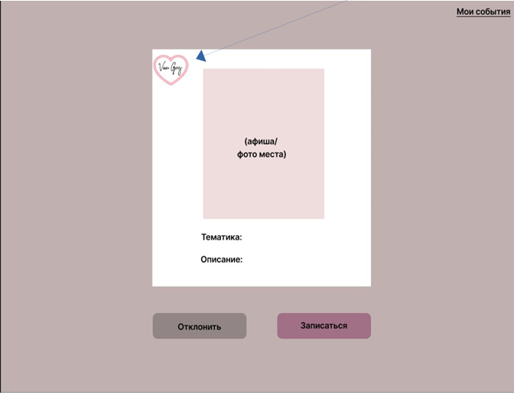 |  | 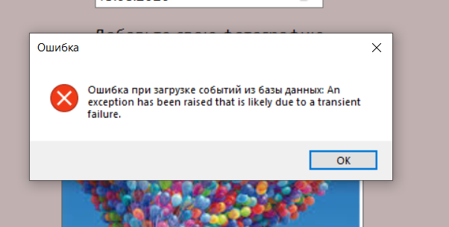 |  | 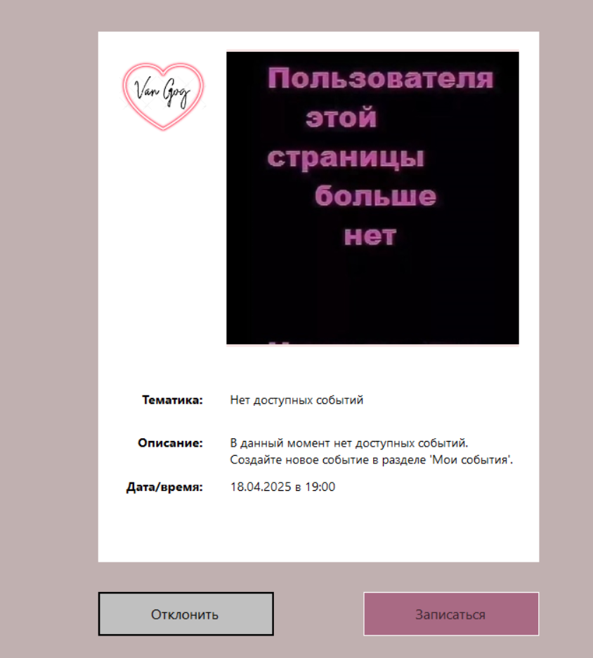 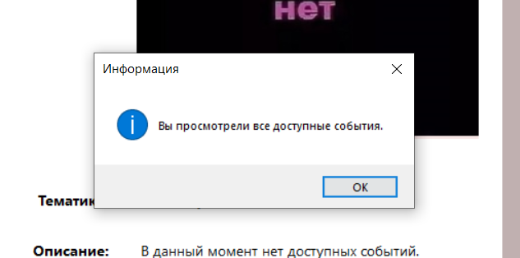 | 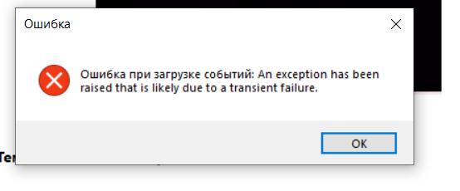 | 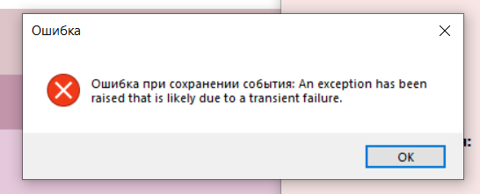
Дополнительная информация | Ввела кроме чисел и различные символы (!"№;::%?:) и все равно переходит на следующую страницу | Ни каких доп. действий не нужно для выявления данного бага | Ни каких доп. действий не нужно для выявления данного бага | Ни каких доп. действий не нужно для выявления данного бага | Ни каких доп. действий не нужно для выявления данного бага | Ни каких доп. действий не нужно для выявления данного бага | Ни каких доп. действий не нужно для выявления данного бага | Ни каких доп. действий не нужно для выявления данного бага | Ни каких доп. действий не нужно для выявления данного бага | Ни каких доп. действий не нужно для выявления данного бага
Приоритет | Средний | СЕРЬЕЗНЫЙ | Не серьезный | Не серьезный | Не серьезный | СЕРЬЕЗНЫЙ | СЕРЬЕЗНЫЙ | СЕРЬЕЗНЫЙ | СЕРЬЕЗНЫЙ | СЕРЬЕЗНЫЙ
Статус

